Лист1
ДЗ по "Основы моделирования бизнес-процессов (семинары)"

Семинар 9. Детальная подготовка инициатив по оптимизации

Задание:
Предложите проект и просчитайте экономический эффект;
Оцените 3 гипотезы по фреймворку RICE и выберите приоритетную.

Возьмем проект внедрение электронного документооборота, посчитаем экономический эффект.

Инвестиции в проект: Квалифицированная электронная подпись (КЭП) – 0 руб.,
криптопровайдер КриптоПро CSP (бессрочная лицензия) - 2700 руб.,
система электронного документооборота (ЭДО) от сбербанк в тарифе легкий старт – 0 руб.,
токен (место хранения КЭП) – 1000 руб.
Итого 3700 руб.
При использовании ЭДО сокращаются расходы на бумагу, принтеры, почтовые расходы (бумажные документы нужно пересылать по почте, для их подписания),
место для хранения не требуется (все документы хранятся в сервисе ЭДО). Из операционных расходов остается счет за электричество.

Электронными подписями можно также подписывать файлы PDF, Word, Excel,
без использования сервиса ЭДО или других программ. Сама электронная подпись уже внедрена в файлы PDF, Word, Excel, но для этого потребуется приобретать дополнительное ПО,
при просмотре документов с такими подписями также нужно устанавливать дополнительное ПО
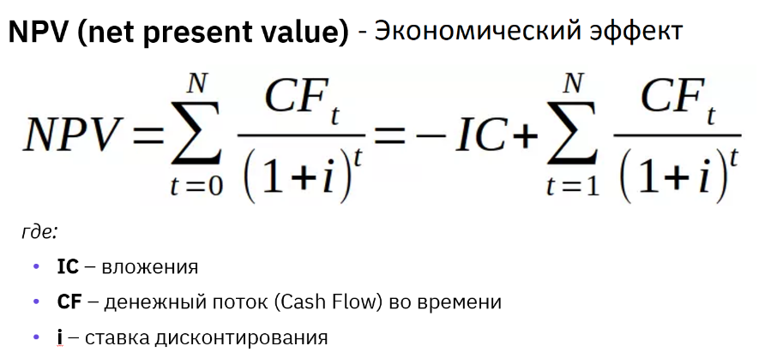

Статья | 1 год | 2 год | 3 год | 4 год | 5 год
Инвестиции в проект | 3,700 ₽
Операционные доходы |  | 55,000 ₽ | 60,000 ₽ | 65,000 ₽ | 70,000 ₽
Операционные расходы |  | 5,000 ₽ | 6,000 ₽ | 7,000 ₽ | 8,000 ₽
Чистый денежный поток | -3,700 ₽ | 50,000 ₽ | 54,000 ₽ | 58,000 ₽ | 62,000 ₽

Примем ставку дисконтирования равную 10%
NPV = | 156,642 ₽

Вывод: NPV получился положительный, стоит рассматривать этот проект для инвестирования.

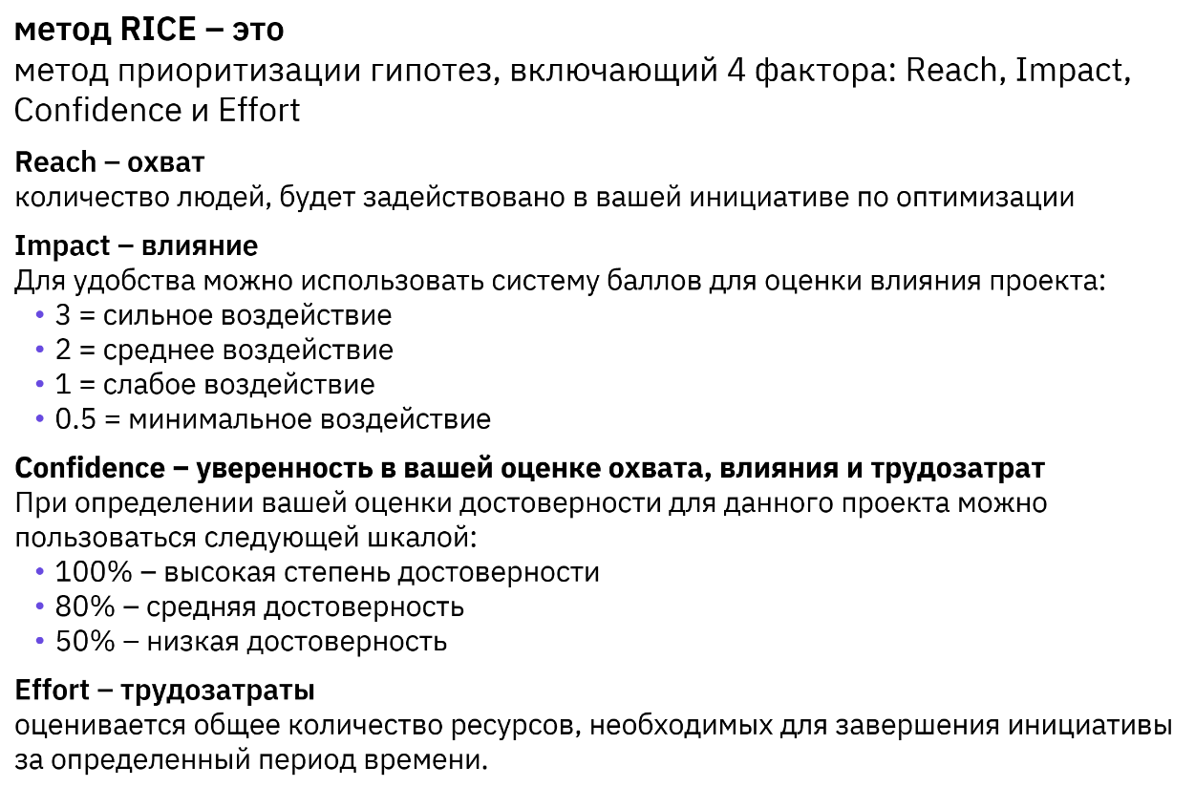

Будем рассматривать применение ЭДО от сбера и электронные документы с внедрёнными цифровыми подписями для файлов PDF, Word, Excel

 | ЭДО от сбера | PDF | Word | Excel
Reach | 1000 | 400 | 200 | 100
Impact | 3 | 1 | 0.5 | 0.5
Confidence | 0.8 | 0.8 | 0.8 | 0.8
Efford | 0.5 | 0.5 | 0.5 | 0.5

RICE SCORE | 4800 | 640 | 160 | 80

Вывод: RICE SCORE у гипотезы "ЭДО от сбера" выше, будем считать эту гипотезу приорететной

